Summary table
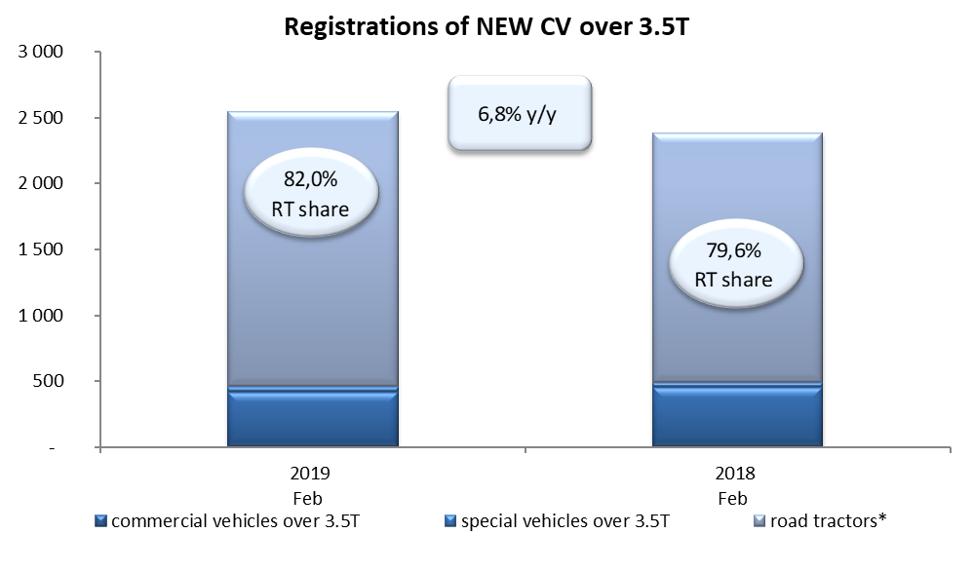
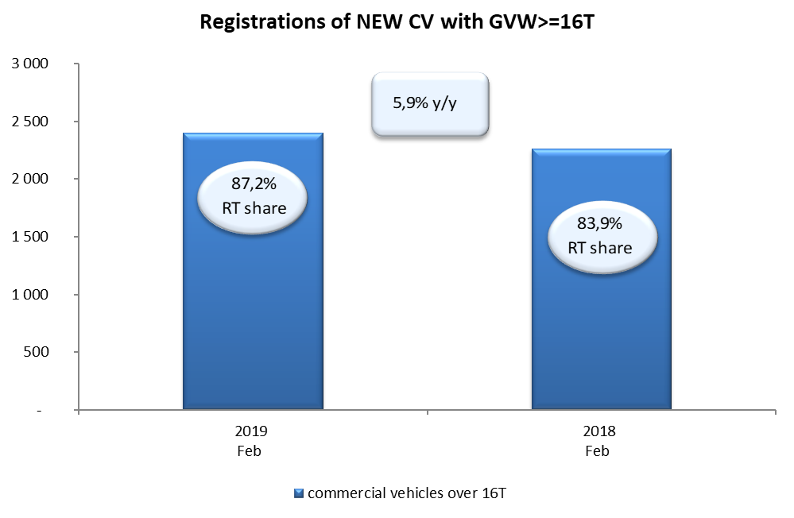
PZPM based on CEP (Ministry of Digital Affairs) |  |  |  |  |  | 06/03/2019
 |  |  |  |  |  | sztuki
FIRST REGISTRATIONS OF NEW COMMERCIAL VEHICLES OVER 3.5T
 | 2019 Feb | 2018 Feb | % change y/y | 2019 Jan - Feb | 2018 Jan - Feb | % change y/y
CV - TOTAL | 2,548 | 2,386 | 6.8% | 4,464 | 4,249 | 5.1%
commercial vehicles over 3.5T | 420 | 450 | -6.7% | 769 | 836 | -8.0%
special vehicles over 3.5T | 39 | 37 | 5.4% | 110 | 102 | 7.8%
road tractors* | 2,089 | 1,899 | 10.0% | 3,585 | 3,311 | 8.3%
BUSES - TOTAL | 162 | 229 | -29.3% | 347 | 417 | -16.8%
buses over 3.5T | 162 | 229 | -29.3% | 347 | 417 | -16.8%
COMMERCIAL VEHICLES - TOTAL | 2,710 | 2,615 | 3.6% | 4,811 | 4,666 | 3.1%
*/ The data does not cover new registrations of domestic producers their own brands

